(3) Mineira
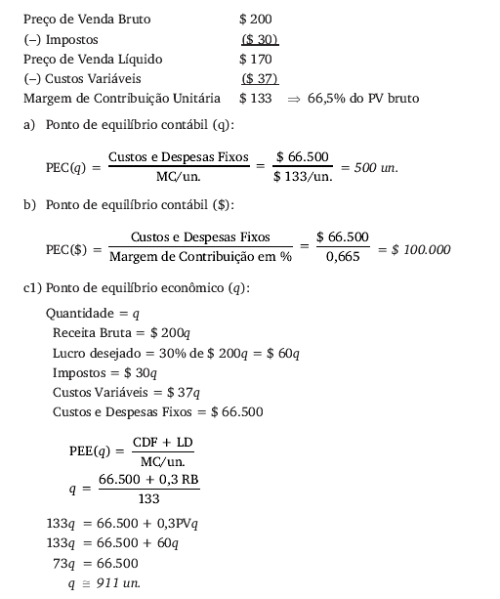
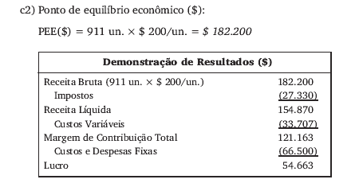
Resolução:
(3) Empresa Mineira de Cultivadores

(4) Hotel
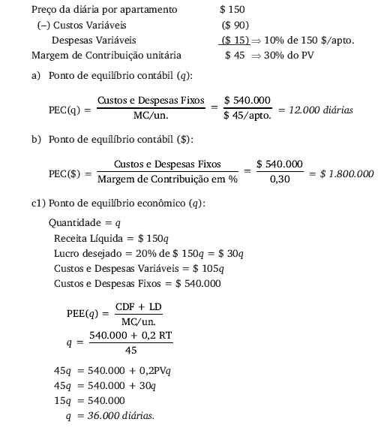
Resolução:
(4) Hotel Ribeirão Preto

